Dashboard traveler
Project Name | SMART TRAVEL PLATFORM |  |  |  |  | Sprint | Sprint 2
Module Code | DASHBOARD TRAVELER |  | Phụ trách | Ngọc |  | Độ khó | Trung bình
Triển khai | 26/03/2026 - 17/04/2026 |  |  |  |  | Thời gian test | Round 1: 18/04/2026 - 21/04/2026 | Round 2: 22/04/2026 - 24/04/2026
Module Name | Dashboard khách du lịch
Tổng quan vòng kiểm thử
Vòng kiểm thử | Hoàn thành | Lỗi | Chưa kiểm tra | Bị chặn | Tổng số test case
Round 1 | 9 | 0 | 0 | 0 | 9
Round 2 | 0 | 0 | 0 | 0 | 0
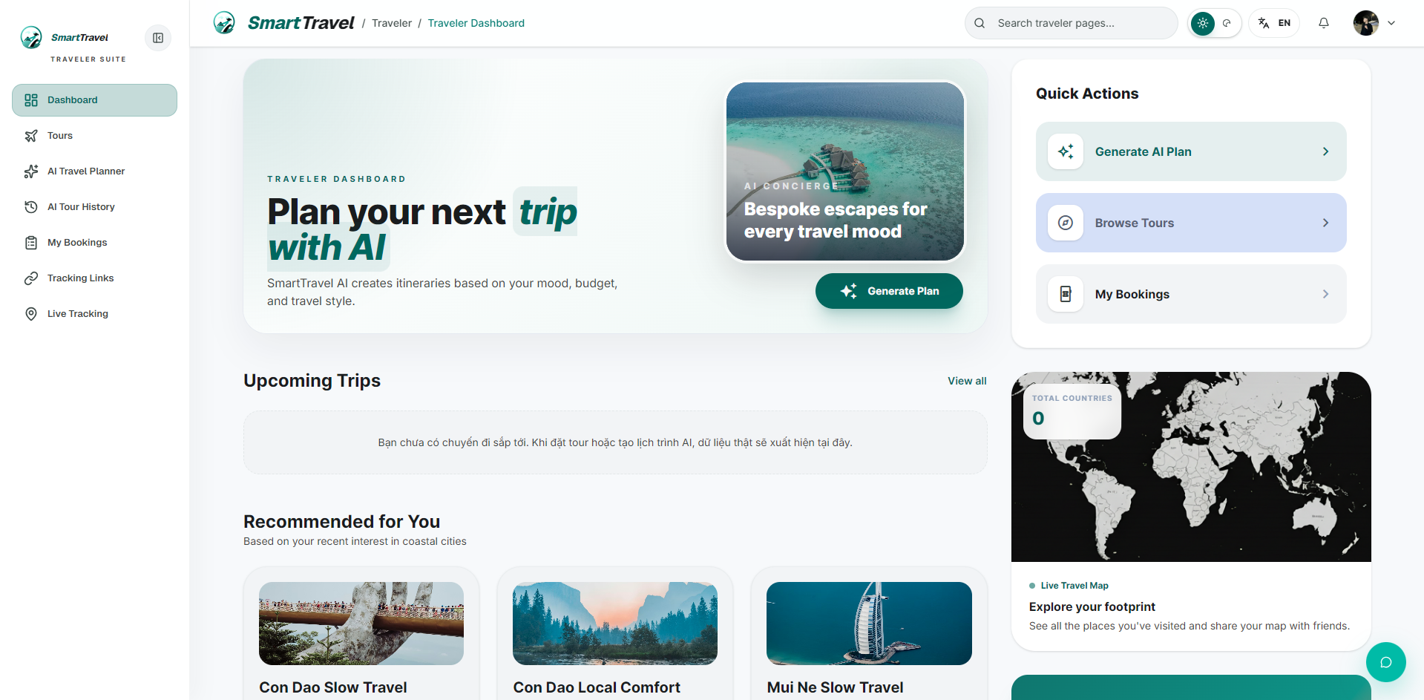

Danh sách test case
Test Case ID | Mô tả | Hành động | Điều kiện tiên quyết | Kết quả mong đợi | Kết quả thực tế | Trạng thái Vòng 1 | Ngày kiểm tra Vòng 1 | Người kiểm tra Vòng 1 | Trạng thái Vòng 2 | Ngày kiểm tra Vòng 2 | Người kiểm tra Vòng 2 | Chú thích
GUI TEST CASES
GUI-DASHBOARD TRAVELER-001 | Kiểm tra hero/summary cards dashboard traveler | 1. Mở dashboard traveler | Traveler đã đăng nhập | Các card số liệu hiển thị cân đối, không lệch hàng | Các card số liệu hiển thị cân đối, không lệch hàng | Passed | 18/04/2026 | Ngọc
GUI-DASHBOARD TRAVELER-002 | Kiểm tra section upcoming trip | 1. Quan sát khối trip sắp tới | Có booking sắp tới | Khối hiển thị ngày, tour, trạng thái và CTA rõ ràng | Khối hiển thị ngày, tour, trạng thái và CTA rõ ràng | Passed | 19/04/2026 | Ngọc
GUI-DASHBOARD TRAVELER-003 | Kiểm tra danh sách recommended tour | 1. Cuộn tới recommended section | Có dữ liệu tour | Card tour đồng nhất, ảnh và giá không tràn | Card tour đồng nhất, ảnh và giá không tràn | Passed | 20/04/2026 | Ngọc
GUI-DASHBOARD TRAVELER-004 | Kiểm tra responsive dashboard traveler | 1. Thu nhỏ viewport | Dashboard đã tải | Các card xếp lại hợp lý, không chồng chữ | Các card xếp lại hợp lý, không chồng chữ | Passed | 21/04/2026 | Ngọc
FUNCTION TEST CASES
FUNC-DASHBOARD TRAVELER-001 | Dashboard traveler tải dữ liệu thật | 1. Đăng nhập traveler 2. Mở dashboard | Traveler có dữ liệu booking | Các card và section hiển thị đúng dữ liệu backend | Các card và section hiển thị đúng dữ liệu backend | Passed | 18/04/2026 | Ngọc
FUNC-DASHBOARD TRAVELER-002 | Quick action điều hướng đúng trang | 1. Bấm các quick action trên dashboard | Traveler đã đăng nhập | Điều hướng đúng module đích | Điều hướng đúng module đích | Passed | 19/04/2026 | Ngọc
FUNC-DASHBOARD TRAVELER-003 | Upcoming trip hiển thị đúng booking gần nhất | 1. Mở dashboard | Traveler có booking sắp tới | Thẻ upcoming hiển thị đúng thông tin | Thẻ upcoming hiển thị đúng thông tin | Passed | 20/04/2026 | Ngọc
FUNC-DASHBOARD TRAVELER-004 | Recommended tours hiển thị danh sách hợp lệ | 1. Tải dashboard | Có dữ liệu tour | Danh sách gợi ý hiển thị đúng | Danh sách gợi ý hiển thị đúng | Passed | 21/04/2026 | Ngọc
FUNC-DASHBOARD TRAVELER-005 | Reward / stats khớp dữ liệu hồ sơ | 1. So sánh card stats với backend | Có reward data | Số liệu hiển thị chính xác | Số liệu hiển thị chính xác | Passed | 18/04/2026 | Ngọc

Danh sách tour công khai
Project Name | SMART TRAVEL PLATFORM |  |  |  |  | Sprint | Sprint 2
Module Code | DANH SÁCH TOUR |  | Phụ trách | Bảo |  | Độ khó | Trung bình
Triển khai | 26/03/2026 - 17/04/2026 |  |  |  |  | Thời gian test | Round 1: 18/04/2026 - 21/04/2026 | Round 2: 22/04/2026 - 24/04/2026
Module Name | Xem danh sách tour công khai
Tổng quan vòng kiểm thử
Vòng kiểm thử | Hoàn thành | Lỗi | Chưa kiểm tra | Bị chặn | Tổng số test case
Round 1 | 9 | 0 | 0 | 0 | 9
Round 2 | 0 | 0 | 0 | 0 | 0
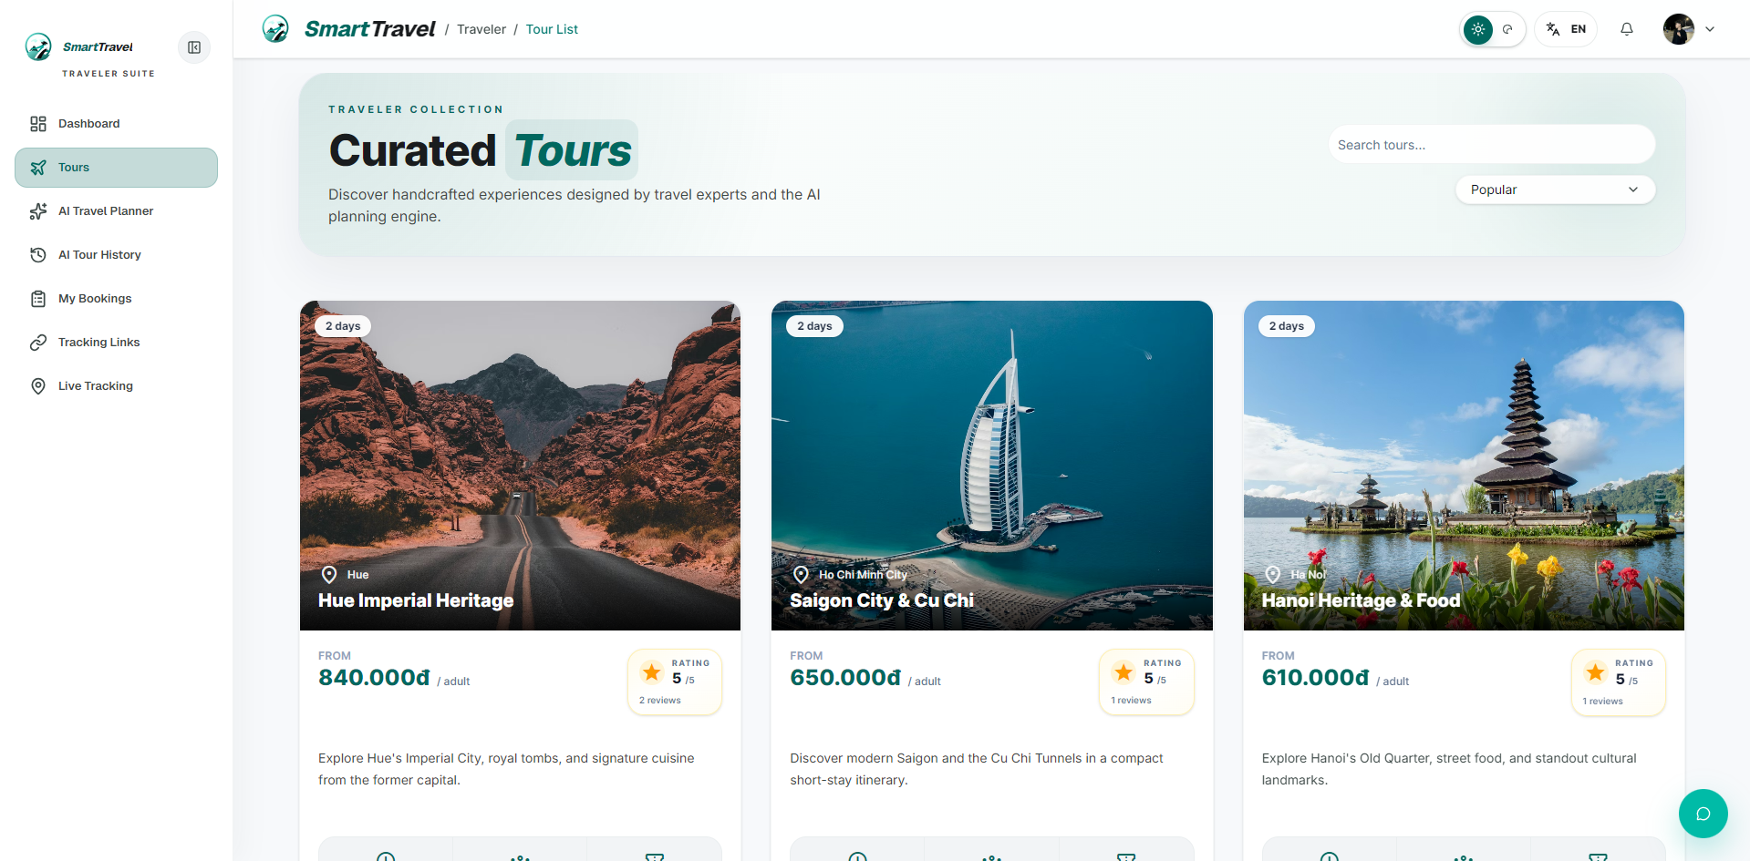

Danh sách test case
Test Case ID | Mô tả | Hành động | Điều kiện tiên quyết | Kết quả mong đợi | Kết quả thực tế | Trạng thái Vòng 1 | Ngày kiểm tra Vòng 1 | Người kiểm tra Vòng 1 | Trạng thái Vòng 2 | Ngày kiểm tra Vòng 2 | Người kiểm tra Vòng 2 | Chú thích
GUI TEST CASES
GUI-DANH SÁCH TOUR-001 | Kiểm tra thanh search/filter/sort của Tour List | 1. Mở tour list | Có dữ liệu tour | Search box, filter và sort nằm đúng vị trí, dễ thao tác | Search box, filter và sort nằm đúng vị trí, dễ thao tác | Passed | 18/04/2026 | Bảo
GUI-DANH SÁCH TOUR-002 | Kiểm tra card tour trong danh sách | 1. Quan sát nhiều card tour | Tour list đã tải | Ảnh, tên, rating, giá và CTA hiển thị nhất quán | Ảnh, tên, rating, giá và CTA hiển thị nhất quán | Passed | 19/04/2026 | Bảo
GUI-DANH SÁCH TOUR-003 | Kiểm tra skeleton/loading của Tour List | 1. Reload trang | Mạng chậm giả lập | Skeleton hiện đúng số khối và không nhấp nháy lỗi | Skeleton hiện đúng số khối và không nhấp nháy lỗi | Passed | 20/04/2026 | Bảo
GUI-DANH SÁCH TOUR-004 | Kiểm tra empty state khi không có kết quả | 1. Tìm kiếm từ khóa không khớp | Tour list đã tải | Hiển thị empty state rõ ràng và có gợi ý thao tác tiếp | Hiển thị empty state rõ ràng và có gợi ý thao tác tiếp | Passed | 21/04/2026 | Bảo
FUNCTION TEST CASES
FUNC-DANH SÁCH TOUR-001 | Hiển thị danh sách tour công khai | 1. Mở /traveler/tour-list | Có tour public | Chỉ tour public hiển thị | Chỉ tour public hiển thị | Passed | 18/04/2026 | Bảo
FUNC-DANH SÁCH TOUR-002 | Search theo tên hoặc địa điểm | 1. Nhập từ khóa tìm kiếm | Danh sách đã tải | Kết quả lọc đúng | Kết quả lọc đúng | Passed | 19/04/2026 | Bảo
FUNC-DANH SÁCH TOUR-003 | Sort theo giá/rating/popular | 1. Chọn từng sort option | Danh sách đã tải | Thứ tự danh sách đổi đúng | Thứ tự danh sách đổi đúng | Passed | 20/04/2026 | Bảo
FUNC-DANH SÁCH TOUR-004 | Phân trang hoặc load thêm hoạt động đúng | 1. Cuộn hoặc chuyển trang | Danh sách có nhiều dữ liệu | Danh sách tải thêm đúng | Danh sách tải thêm đúng | Passed | 21/04/2026 | Bảo
FUNC-DANH SÁCH TOUR-005 | Tour riêng không xuất hiện ở list public | 1. Tạo tour proposal private 2. Mở tour list | Có tour private | Tour private bị ẩn khỏi danh sách | Tour private bị ẩn khỏi danh sách | Passed | 18/04/2026 | Bảo

Chi tiết tour công khai
Project Name | SMART TRAVEL PLATFORM |  |  |  |  | Sprint | Sprint 2
Module Code | CHI TIẾT TOUR |  | Phụ trách | Tính |  | Độ khó | Khó
Triển khai | 26/03/2026 - 17/04/2026 |  |  |  |  | Thời gian test | Round 1: 18/04/2026 - 21/04/2026 | Round 2: 22/04/2026 - 24/04/2026
Module Name | Xem chi tiết tour công khai
Tổng quan vòng kiểm thử
Vòng kiểm thử | Hoàn thành | Lỗi | Chưa kiểm tra | Bị chặn | Tổng số test case
Round 1 | 10 | 0 | 0 | 0 | 10
Round 2 | 0 | 0 | 0 | 0 | 0
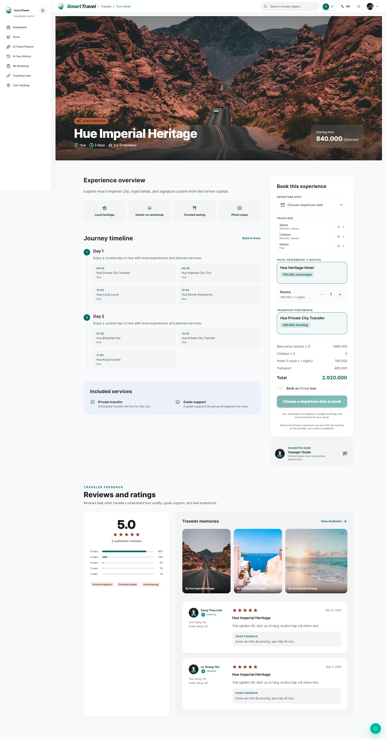

Danh sách test case
Test Case ID | Mô tả | Hành động | Điều kiện tiên quyết | Kết quả mong đợi | Kết quả thực tế | Trạng thái Vòng 1 | Ngày kiểm tra Vòng 1 | Người kiểm tra Vòng 1 | Trạng thái Vòng 2 | Ngày kiểm tra Vòng 2 | Người kiểm tra Vòng 2 | Chú thích
GUI TEST CASES
GUI-CHI TIẾT TOUR-001 | Kiểm tra gallery ảnh và hero tour detail | 1. Mở tour detail | Tour tồn tại | Ảnh chính, thumbnail, tiêu đề, rating và price hiển thị đúng bố cục | Ảnh chính, thumbnail, tiêu đề, rating và price hiển thị đúng bố cục | Passed | 18/04/2026 | Tính
GUI-CHI TIẾT TOUR-002 | Kiểm tra booking widget bên phải | 1. Quan sát khu vực booking | Tour detail đã tải | Traveler counters, schedule select, private state và nút confirm hiển thị rõ | Traveler counters, schedule select, private state và nút confirm hiển thị rõ | Passed | 19/04/2026 | Tính
GUI-CHI TIẾT TOUR-003 | Kiểm tra guide card và itinerary section | 1. Cuộn qua detail | Tour có guide và itinerary | Guide card, timeline itinerary và service blocks căn chỉnh đúng | Guide card, timeline itinerary và service blocks căn chỉnh đúng | Passed | 20/04/2026 | Tính
GUI-CHI TIẾT TOUR-004 | Kiểm tra trạng thái disabled của CTA khi tour không khả dụng | 1. Mở tour proposal hết hạn | Tour proposal inactive/rejected | Nút Confirm Booking bị disable và có note giải thích | Nút Confirm Booking bị disable và có note giải thích | Passed | 21/04/2026 | Tính
FUNCTION TEST CASES
FUNC-CHI TIẾT TOUR-001 | Tour detail tải đủ thông tin tour | 1. Mở /traveler/tour-detail/:tourId | Tour tồn tại | Hiển thị ảnh, mô tả, itinerary, guide và booking widget | Hiển thị ảnh, mô tả, itinerary, guide và booking widget | Passed | 18/04/2026 | Tính
FUNC-CHI TIẾT TOUR-002 | Guide hiển thị đúng theo schedule | 1. Chọn schedule khác nhau | Tour có nhiều schedule với guide | Guide card đổi đúng theo schedule đang chọn | Guide card đổi đúng theo schedule đang chọn | Passed | 19/04/2026 | Tính
FUNC-CHI TIẾT TOUR-003 | Traveler count khớp AI request gốc | 1. Mở tour tạo từ AI request | Tour có sourceAiTourRequestId | Số lượng adults/children/infants được prefill đúng | Số lượng adults/children/infants được prefill đúng | Passed | 20/04/2026 | Tính
FUNC-CHI TIẾT TOUR-004 | Tour proposal luôn ở private và không đổi được | 1. Mở tour proposal approved | Tour là target traveler only | Switch private bị khóa và giữ đúng trạng thái | Switch private bị khóa và giữ đúng trạng thái | Passed | 21/04/2026 | Tính
FUNC-CHI TIẾT TOUR-005 | Confirm booking tạo booking hợp lệ | 1. Chọn schedule 2. Bấm Confirm Booking | Tour còn chỗ và traveler hợp lệ | Tạo booking thành công | Tạo booking thành công | Passed | 18/04/2026 | Tính
FUNC-CHI TIẾT TOUR-006 | Tour không tồn tại hiển thị trạng thái an toàn | 1. Mở tourId sai | ID không hợp lệ | Hiển thị not found hoặc thông báo phù hợp | Hiển thị not found hoặc thông báo phù hợp | Passed | 19/04/2026 | Tính

Tạo hành trình bằng AI
Project Name | SMART TRAVEL PLATFORM |  |  |  |  | Sprint | Sprint 2
Module Code | AI TRAVEL PLANNER |  | Phụ trách | Thành |  | Độ khó | Khó
Triển khai | 26/03/2026 - 17/04/2026 |  |  |  |  | Thời gian test | Round 1: 18/04/2026 - 21/04/2026 | Round 2: 22/04/2026 - 24/04/2026
Module Name | Tạo hành trình bằng AI Traveler Planner
Tổng quan vòng kiểm thử
Vòng kiểm thử | Hoàn thành | Lỗi | Chưa kiểm tra | Bị chặn | Tổng số test case
Round 1 | 9 | 0 | 0 | 0 | 9
Round 2 | 0 | 0 | 0 | 0 | 0
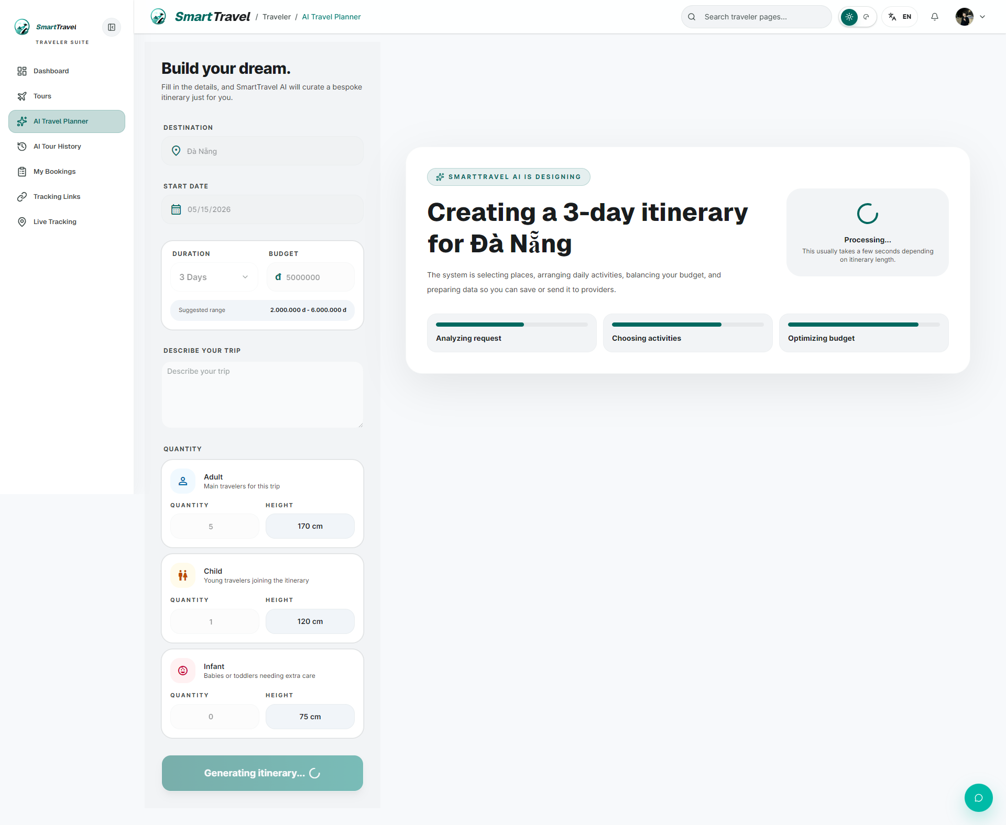
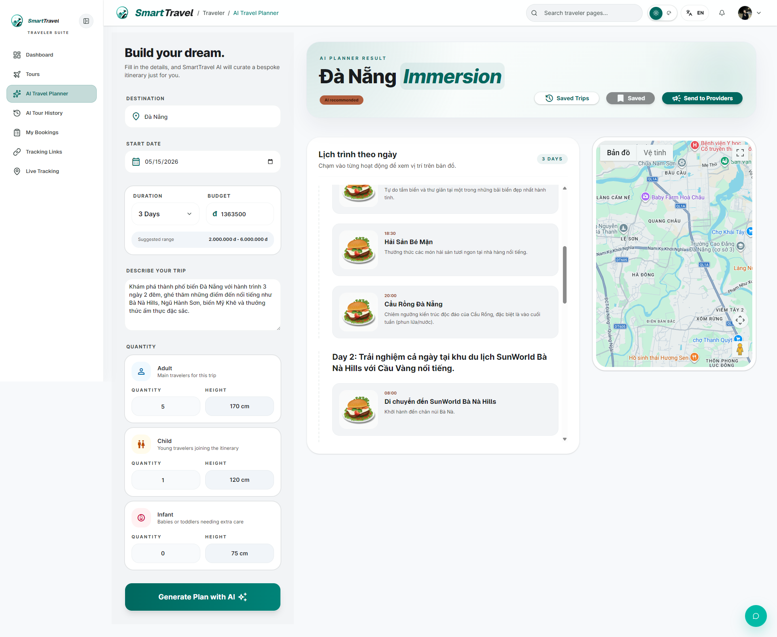

Danh sách test case
Test Case ID | Mô tả | Hành động | Điều kiện tiên quyết | Kết quả mong đợi | Kết quả thực tế | Trạng thái Vòng 1 | Ngày kiểm tra Vòng 1 | Người kiểm tra Vòng 1 | Trạng thái Vòng 2 | Ngày kiểm tra Vòng 2 | Người kiểm tra Vòng 2 | Chú thích
GUI TEST CASES
GUI-AI TRAVEL PLANNER-001 | Kiểm tra sidebar nhập dữ liệu planner | 1. Mở AI planner | Traveler đã đăng nhập | Các control destination, ngày, quantity, budget hiển thị đủ và dễ nhập | Các control destination, ngày, quantity, budget hiển thị đủ và dễ nhập | Passed | 18/04/2026 | Thành
GUI-AI TRAVEL PLANNER-002 | Kiểm tra phần result header và itinerary render | 1. Generate kế hoạch | Có dữ liệu generate thành công | Header kết quả, chip trạng thái và các ngày itinerary render rõ ràng | Header kết quả, chip trạng thái và các ngày itinerary render rõ ràng | Passed | 19/04/2026 | Thành
GUI-AI TRAVEL PLANNER-003 | Kiểm tra trạng thái loading khi generate | 1. Bấm Generate | Mô phỏng API chậm | Nút và vùng kết quả hiển thị loading, không cho bấm lặp | Nút và vùng kết quả hiển thị loading, không cho bấm lặp | Passed | 20/04/2026 | Thành
GUI-AI TRAVEL PLANNER-004 | Kiểm tra hành động Save Trip / Send to Providers | 1. Generate xong | Có itinerary thành công | Các nút action hiển thị đúng ngữ cảnh trước/sau khi lưu | Các nút action hiển thị đúng ngữ cảnh trước/sau khi lưu | Passed | 21/04/2026 | Thành
FUNCTION TEST CASES
FUNC-AI TRAVEL PLANNER-001 | Generate itinerary thành công | 1. Nhập dữ liệu planner 2. Bấm Generate | Traveler đã đăng nhập | Hiển thị itinerary hợp lệ | Hiển thị itinerary hợp lệ | Passed | 18/04/2026 | Thành
FUNC-AI TRAVEL PLANNER-002 | Tổng adult + child phải tối thiểu 5 | 1. Nhập tổng dưới 5 2. Generate | Trang planner đã mở | Toast tiếng Việt cảnh báo tối thiểu 5 người | Toast tiếng Việt cảnh báo tối thiểu 5 người | Passed | 19/04/2026 | Thành
FUNC-AI TRAVEL PLANNER-003 | Prompt trả địa điểm có tên đủ cụ thể | 1. Generate lịch trình điểm đến phổ biến | Model AI hoạt động | Tên địa điểm không quá chung chung | Tên địa điểm không quá chung chung | Passed | 20/04/2026 | Thành
FUNC-AI TRAVEL PLANNER-004 | Save Trip lưu thành công | 1. Generate xong 2. Bấm Save Trip | Có itinerary hiện tại | Lưu vào AI Tour History thành công | Lưu vào AI Tour History thành công | Passed | 21/04/2026 | Thành
FUNC-AI TRAVEL PLANNER-005 | Generate lỗi thì hiển thị toast phù hợp | 1. Gây lỗi generate 2. Theo dõi UI | API hoặc mạng lỗi | Hiển thị toast lỗi rõ ràng | Hiển thị toast lỗi rõ ràng | Passed | 18/04/2026 | Thành

Lịch sử AI Planner
Project Name | SMART TRAVEL PLATFORM |  |  |  |  | Sprint | Sprint 2
Module Code | LỊCH SỬ AI |  | Phụ trách | Ngọc |  | Độ khó | Trung bình
Triển khai | 26/03/2026 - 17/04/2026 |  |  |  |  | Thời gian test | Round 1: 18/04/2026 - 21/04/2026 | Round 2: 22/04/2026 - 24/04/2026
Module Name | Quản lý lịch sử AI Traveler Planner
Tổng quan vòng kiểm thử
Vòng kiểm thử | Hoàn thành | Lỗi | Chưa kiểm tra | Bị chặn | Tổng số test case
Round 1 | 9 | 0 | 0 | 0 | 9
Round 2 | 0 | 0 | 0 | 0 | 0
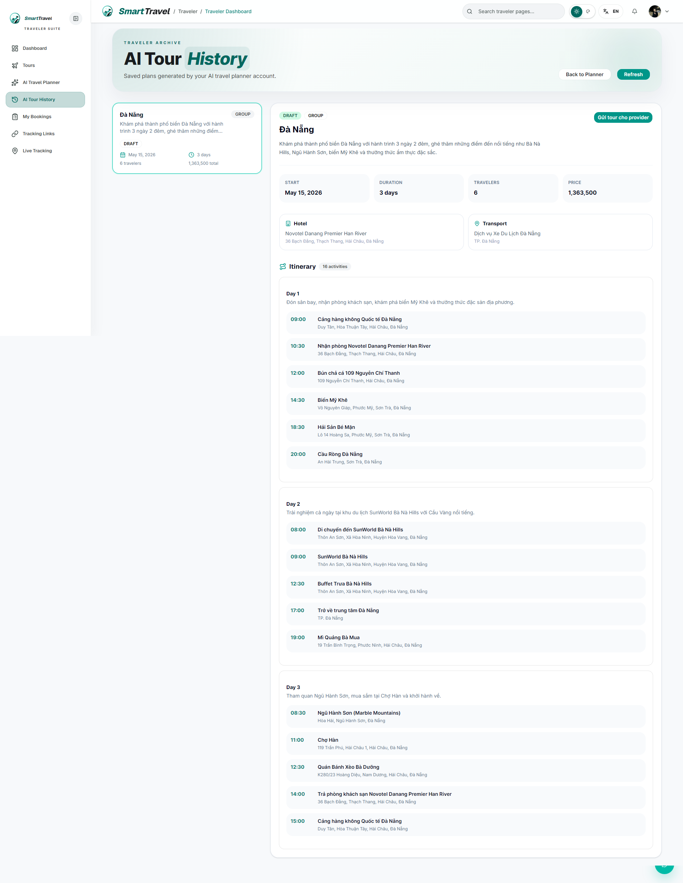

Danh sách test case
Test Case ID | Mô tả | Hành động | Điều kiện tiên quyết | Kết quả mong đợi | Kết quả thực tế | Trạng thái Vòng 1 | Ngày kiểm tra Vòng 1 | Người kiểm tra Vòng 1 | Trạng thái Vòng 2 | Ngày kiểm tra Vòng 2 | Người kiểm tra Vòng 2 | Chú thích
GUI TEST CASES
GUI-LỊCH SỬ AI-001 | Kiểm tra layout list-detail của AI Tour History | 1. Mở trang history | Traveler có lịch sử AI | Panel trái danh sách và panel phải chi tiết hiển thị cân đối | Panel trái danh sách và panel phải chi tiết hiển thị cân đối | Passed | 18/04/2026 | Ngọc
GUI-LỊCH SỬ AI-002 | Kiểm tra card trạng thái trong danh sách history | 1. Quan sát item DRAFT/PUBLISHED/APPROVED/EXPIRED | Có nhiều trạng thái | Badge trạng thái phân biệt rõ và không tràn | Badge trạng thái phân biệt rõ và không tràn | Passed | 19/04/2026 | Ngọc
GUI-LỊCH SỬ AI-003 | Kiểm tra panel proposal trong detail | 1. Chọn item có proposal | Request đã có proposal | Khối proposal hiển thị rõ tình trạng, CTA và ghi chú thời hạn | Khối proposal hiển thị rõ tình trạng, CTA và ghi chú thời hạn | Passed | 20/04/2026 | Ngọc
GUI-LỊCH SỬ AI-004 | Kiểm tra empty state của AI History | 1. Mở bằng tài khoản chưa có trip | Không có dữ liệu history | Hiển thị empty state hợp lý cùng CTA quay lại planner | Hiển thị empty state hợp lý cùng CTA quay lại planner | Passed | 21/04/2026 | Ngọc
FUNCTION TEST CASES
FUNC-LỊCH SỬ AI-001 | Hiển thị danh sách lịch sử AI đã lưu | 1. Mở /traveler/ai-tour-history | Traveler có lịch sử đã lưu | Danh sách card hiển thị đúng | Danh sách card hiển thị đúng | Passed | 18/04/2026 | Ngọc
FUNC-LỊCH SỬ AI-002 | Mở chi tiết một trip lịch sử | 1. Chọn một item trong list | History có dữ liệu | Detail panel hiển thị đúng itinerary | Detail panel hiển thị đúng itinerary | Passed | 19/04/2026 | Ngọc
FUNC-LỊCH SỬ AI-003 | Nút gửi tour cho provider chỉ hiện ở DRAFT | 1. Chọn item DRAFT và item khác trạng thái | Có nhiều trạng thái | Chỉ DRAFT có nút gửi | Chỉ DRAFT có nút gửi | Passed | 20/04/2026 | Ngọc
FUNC-LỊCH SỬ AI-004 | Publish lại request đã EXPIRED do quá 24h | 1. Chọn request expired bởi publish timeout 2. Bấm gửi lại | Request còn trong history | Publish lại thành công | Publish lại thành công | Passed | 21/04/2026 | Ngọc
FUNC-LỊCH SỬ AI-005 | Mở tour đề xuất để booking | 1. Chọn item APPROVED có proposal | Request đã có convertedTourId | Có nút mở tour để booking | Có nút mở tour để booking | Passed | 18/04/2026 | Ngọc

Booking của traveler
Project Name | SMART TRAVEL PLATFORM |  |  |  |  | Sprint | Sprint 2
Module Code | BOOKING TRAVELER |  | Phụ trách | Trí |  | Độ khó | Trung bình
Triển khai | 26/03/2026 - 17/04/2026 |  |  |  |  | Thời gian test | Round 1: 18/04/2026 - 21/04/2026 | Round 2: 22/04/2026 - 24/04/2026
Module Name | Quản lý booking của traveler
Tổng quan vòng kiểm thử
Vòng kiểm thử | Hoàn thành | Lỗi | Chưa kiểm tra | Bị chặn | Tổng số test case
Round 1 | 9 | 0 | 0 | 0 | 9
Round 2 | 0 | 0 | 0 | 0 | 0
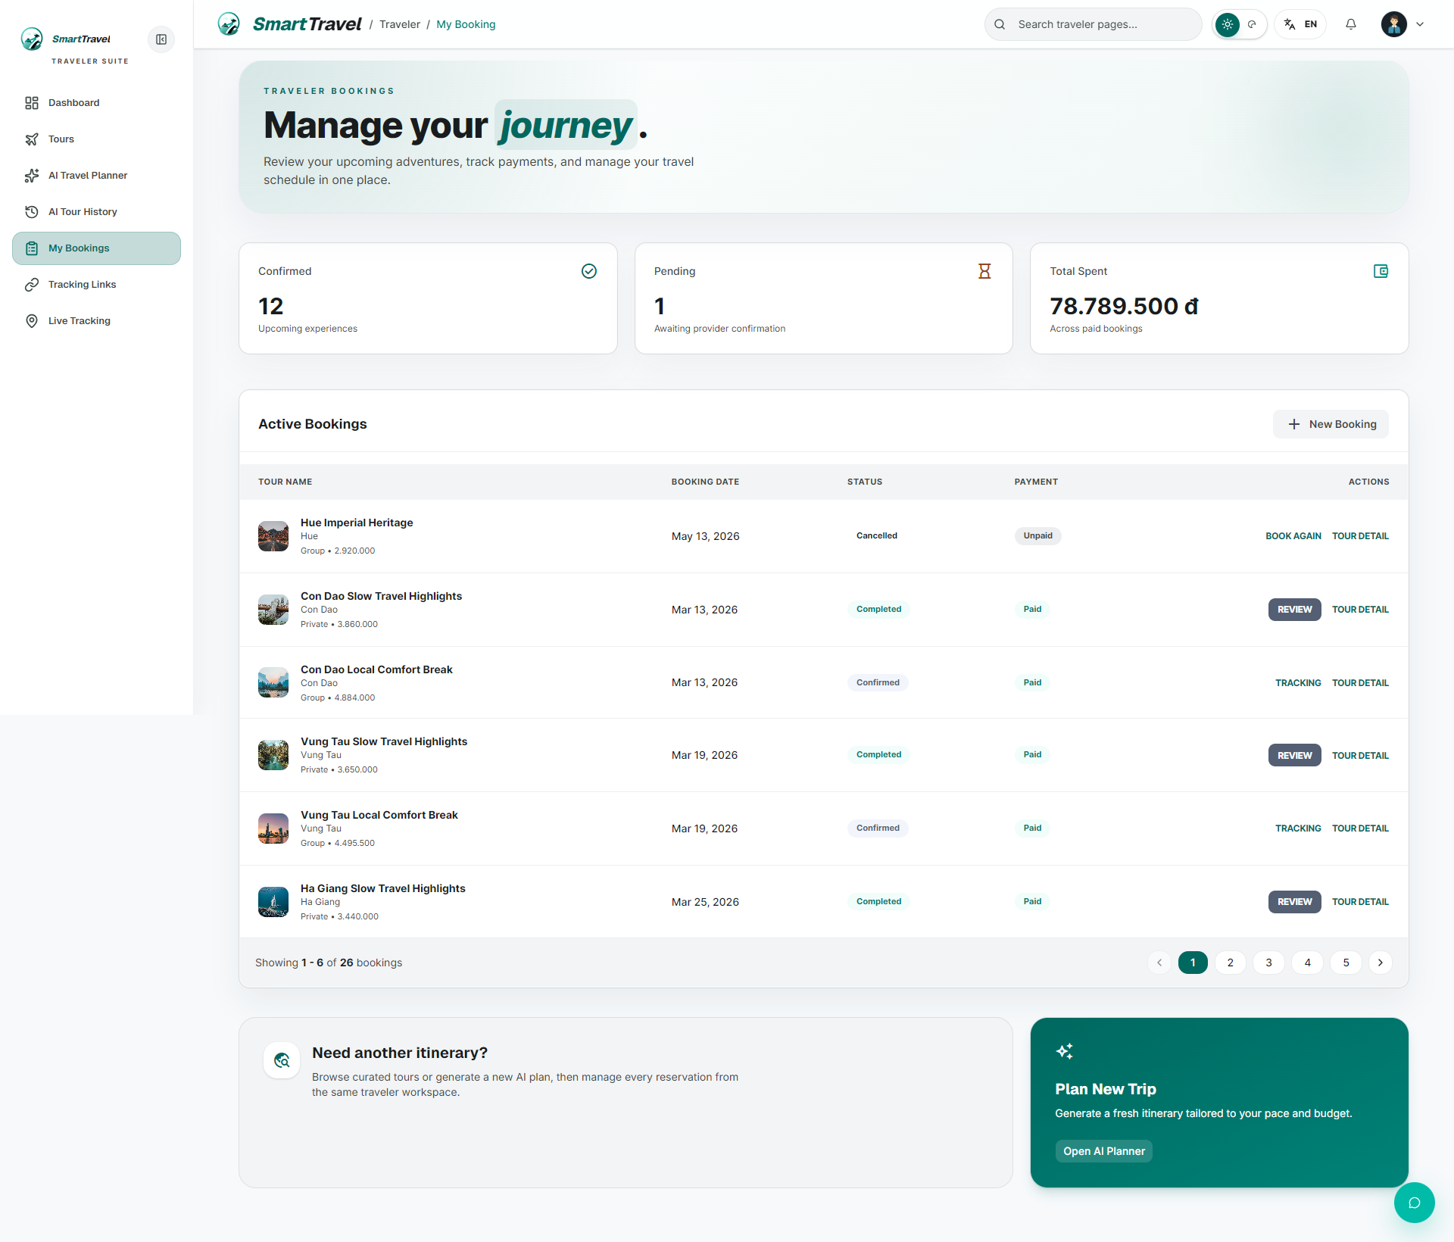

Danh sách test case
Test Case ID | Mô tả | Hành động | Điều kiện tiên quyết | Kết quả mong đợi | Kết quả thực tế | Trạng thái Vòng 1 | Ngày kiểm tra Vòng 1 | Người kiểm tra Vòng 1 | Trạng thái Vòng 2 | Ngày kiểm tra Vòng 2 | Người kiểm tra Vòng 2 | Chú thích
GUI TEST CASES
GUI-BOOKING TRAVELER-001 | Kiểm tra bảng booking và header stats | 1. Mở My Booking | Traveler có booking | Header stats, bảng booking và action bar hiển thị rõ ràng | Header stats, bảng booking và action bar hiển thị rõ ràng | Passed | 18/04/2026 | Trí
GUI-BOOKING TRAVELER-002 | Kiểm tra badge trạng thái trong bảng booking | 1. Quan sát booking nhiều trạng thái | Có dữ liệu đa trạng thái | Badge payment/status phân biệt màu hợp lý | Badge payment/status phân biệt màu hợp lý | Passed | 19/04/2026 | Trí
GUI-BOOKING TRAVELER-003 | Kiểm tra nhóm nút Pay/Review/Cancel | 1. Quan sát từng dòng booking | Có booking ở nhiều trạng thái | Chỉ các action hợp lệ mới hiển thị và không vỡ cột | Chỉ các action hợp lệ mới hiển thị và không vỡ cột | Passed | 20/04/2026 | Trí
GUI-BOOKING TRAVELER-004 | Kiểm tra empty state khi chưa có booking | 1. Mở bằng tài khoản chưa đặt tour | Không có booking | Hiển thị empty state và CTA phù hợp | Hiển thị empty state và CTA phù hợp | Passed | 21/04/2026 | Trí
FUNCTION TEST CASES
FUNC-BOOKING TRAVELER-001 | Danh sách booking PAID hiển thị đúng | 1. Mở /traveler/my-booking-traveler | Traveler có booking đã thanh toán | Hiển thị đúng các booking hiệu lực | Hiển thị đúng các booking hiệu lực | Passed | 18/04/2026 | Trí
FUNC-BOOKING TRAVELER-002 | Booking unpaid timeout không xuất hiện | 1. Tạo booking rồi để timeout | Có booking timeout | Booking đó không hiện ở My Booking | Booking đó không hiện ở My Booking | Passed | 19/04/2026 | Trí
FUNC-BOOKING TRAVELER-003 | Nút Review chỉ hiện khi booking COMPLETED | 1. So sánh booking CONFIRMED và COMPLETED | Có đủ loại booking | Chỉ COMPLETED có nút Review | Chỉ COMPLETED có nút Review | Passed | 20/04/2026 | Trí
FUNC-BOOKING TRAVELER-004 | Nút Pay hiện cho booking chưa thanh toán | 1. Mở danh sách booking unpaid | Có booking pending payment | Hiển thị nút Pay | Hiển thị nút Pay | Passed | 21/04/2026 | Trí
FUNC-BOOKING TRAVELER-005 | Cancel booking cập nhật trạng thái đúng | 1. Bấm cancel booking | Booking còn được phép hủy | Booking chuyển CANCELLED | Booking chuyển CANCELLED | Passed | 18/04/2026 | Trí

Dashboard provider
Project Name | SMART TRAVEL PLATFORM |  |  |  |  | Sprint | Sprint 2
Module Code | DASHBOARD PROVIDER |  | Phụ trách | Ngọc |  | Độ khó | Trung bình
Triển khai | 26/03/2026 - 17/04/2026 |  |  |  |  | Thời gian test | Round 1: 18/04/2026 - 21/04/2026 | Round 2: 22/04/2026 - 24/04/2026
Module Name | Dashboard provider
Tổng quan vòng kiểm thử
Vòng kiểm thử | Hoàn thành | Lỗi | Chưa kiểm tra | Bị chặn | Tổng số test case
Round 1 | 7 | 0 | 0 | 0 | 7
Round 2 | 0 | 0 | 0 | 0 | 0
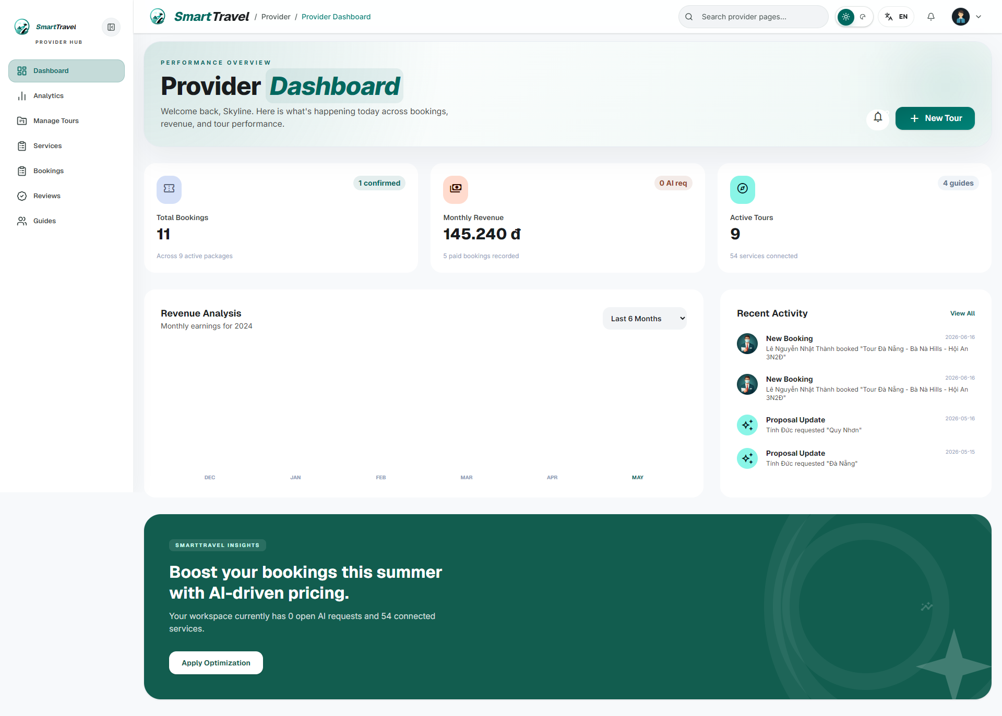

Danh sách te+A9:M19st case
Test Case ID | Mô tả | Hành động | Điều kiện tiên quyết | Kết quả mong đợi | Kết quả thực tế | Trạng thái Vòng 1 | Ngày kiểm tra Vòng 1 | Người kiểm tra Vòng 1 | Trạng thái Vòng 2 | Ngày kiểm tra Vòng 2 | Người kiểm tra Vòng 2 | Chú thích
GUI TEST CASES
GUI-DASHBOARD PROVIDER-001 | Kiểm tra các card KPI dashboard provider | 1. Mở dashboard provider | Provider đã đăng nhập | Card booking, revenue, AI request hiển thị đều và dễ đọc | Card booking, revenue, AI request hiển thị đều và dễ đọc | Passed | 18/04/2026 | Ngọc
GUI-DASHBOARD PROVIDER-002 | Kiểm tra biểu đồ revenue | 1. Quan sát chart doanh thu | Dashboard đã tải | Biểu đồ không vỡ layout, có nhãn trục và tooltip/legend hợp lý | Biểu đồ không vỡ layout, có nhãn trục và tooltip/legend hợp lý | Passed | 19/04/2026 | Ngọc
GUI-DASHBOARD PROVIDER-003 | Kiểm tra khối recent activity | 1. Cuộn xuống phần activity | Có dữ liệu hoạt động | Danh sách gần đây căn chỉnh gọn, thông tin không tràn | Danh sách gần đây căn chỉnh gọn, thông tin không tràn | Passed | 20/04/2026 | Ngọc
FUNCTION TEST CASES
FUNC-DASHBOARD PROVIDER-001 | Dashboard provider tải đúng số liệu booking/revenue | 1. Đăng nhập provider 2. Mở dashboard | Provider có dữ liệu demo | Các thẻ số liệu hiển thị đúng | Các thẻ số liệu hiển thị đúng | Passed | 21/04/2026 | Ngọc
FUNC-DASHBOARD PROVIDER-002 | Biểu đồ revenue hiển thị đúng 6 tháng | 1. Quan sát chart revenue | Có dữ liệu doanh thu | Chart và nhãn trục hiển thị hợp lý | Chart và nhãn trục hiển thị hợp lý | Passed | 18/04/2026 | Ngọc
FUNC-DASHBOARD PROVIDER-003 | AI requests card hiển thị số request đang có | 1. Publish một số AI request 2. Mở dashboard provider | Provider có quyền truy cập | Card AI request cập nhật số đúng | Card AI request cập nhật số đúng | Passed | 19/04/2026 | Ngọc
FUNC-DASHBOARD PROVIDER-004 | Recent bookings/activity hiển thị đúng | 1. Xem khu vực recent activity | Có booking gần đây | Danh sách hiển thị đúng thứ tự | Danh sách hiển thị đúng thứ tự | Passed | 20/04/2026 | Ngọc

Quản lý tour
Project Name | SMART TRAVEL PLATFORM |  |  |  |  | Sprint | Sprint 2
Module Code | QUẢN LÝ TOUR |  | Phụ trách | Tính |  | Độ khó | Khó
Triển khai | 26/03/2026 - 17/04/2026 |  |  |  |  | Thời gian test | Round 1: 18/04/2026 - 21/04/2026 | Round 2: 22/04/2026 - 24/04/2026
Module Name | Quản lý tour
Tổng quan vòng kiểm thử
Vòng kiểm thử | Hoàn thành | Lỗi | Chưa kiểm tra | Bị chặn | Tổng số test case
Round 1 | 9 | 0 | 0 | 0 | 9
Round 2 | 0 | 0 | 0 | 0 | 0
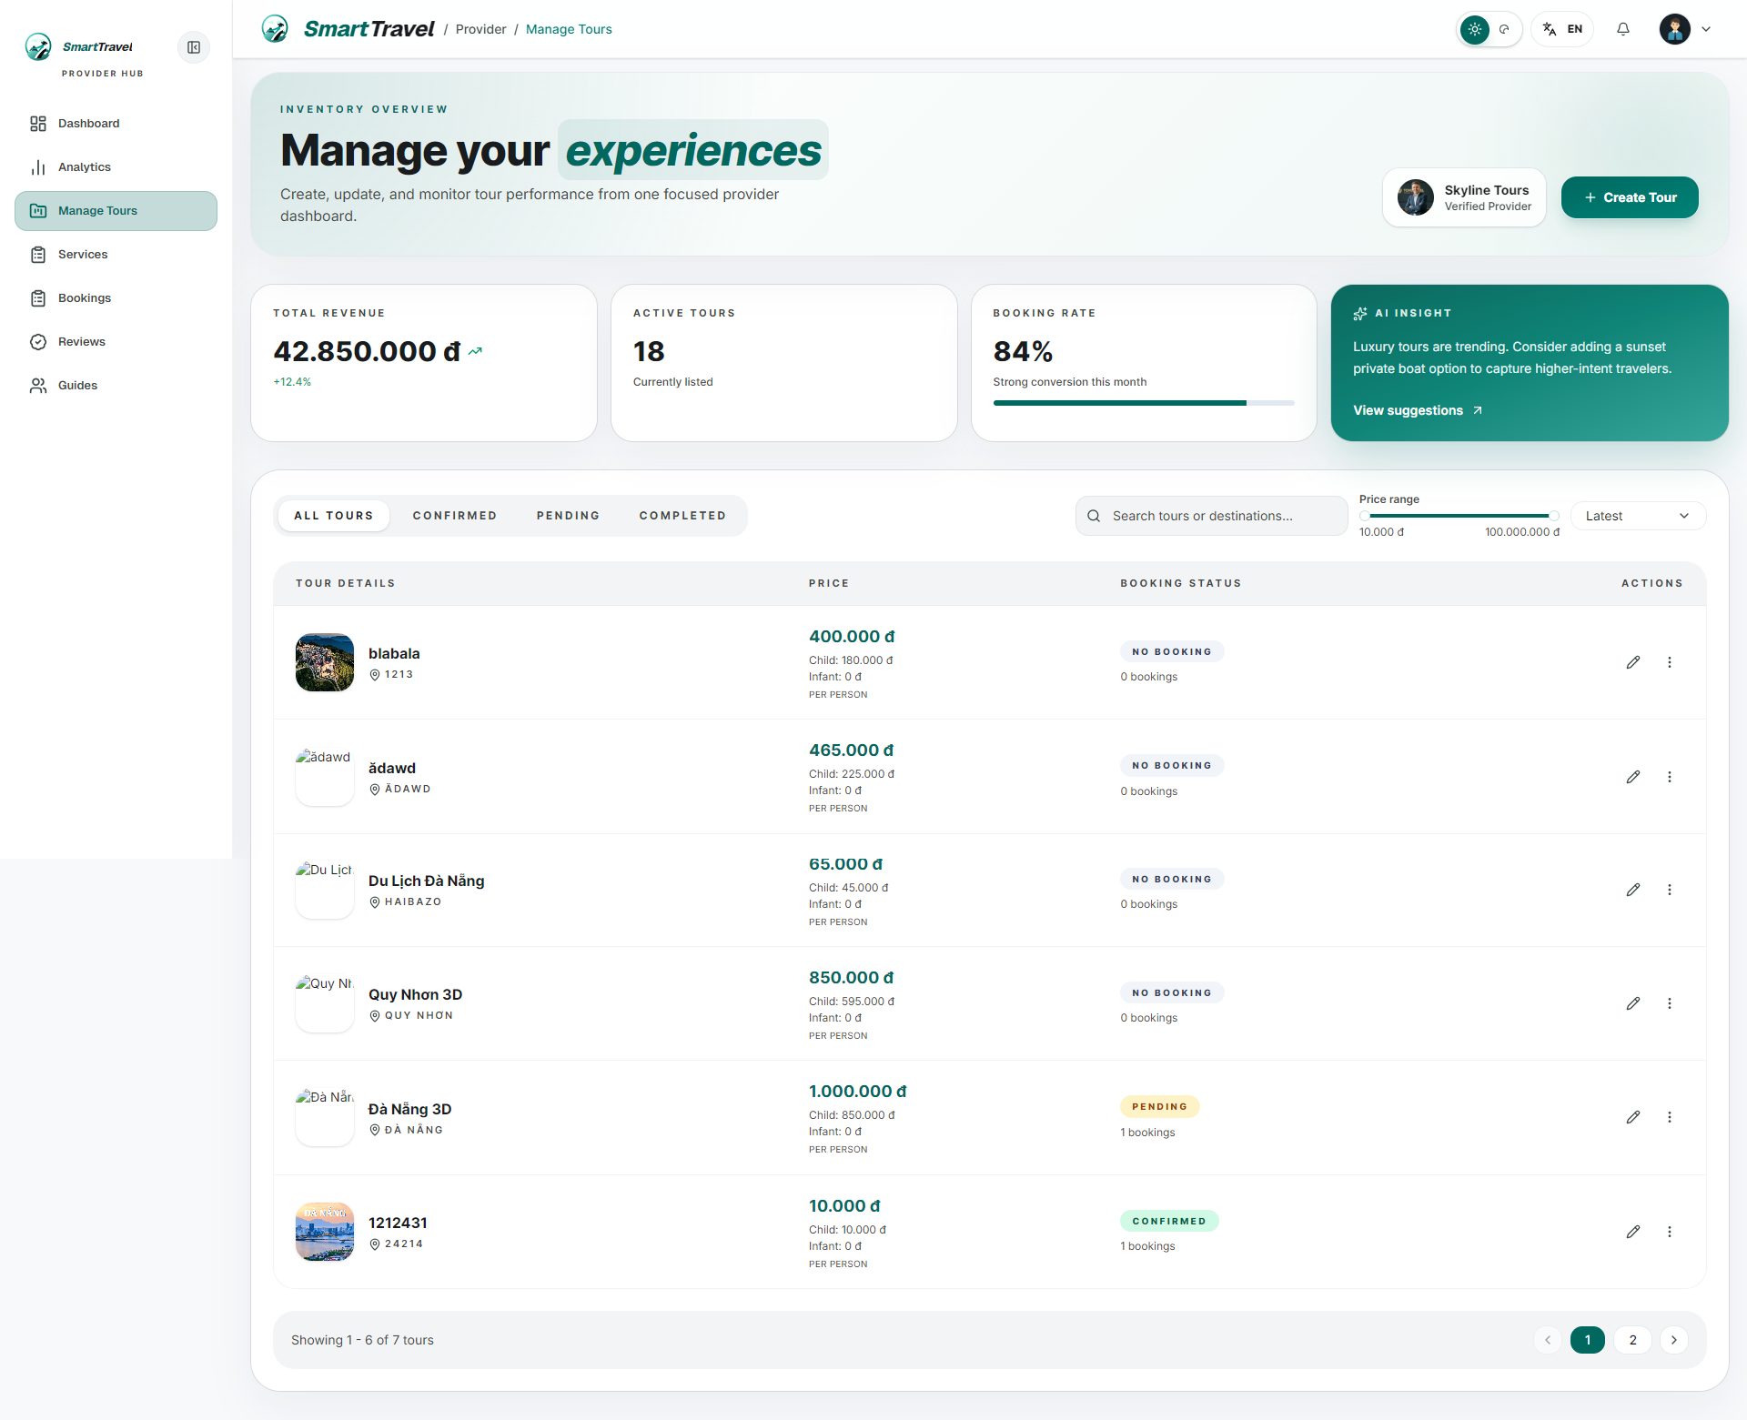

Danh sách test case
Test Case ID | Mô tả | Hành động | Điều kiện tiên quyết | Kết quả mong đợi | Kết quả thực tế | Trạng thái Vòng 1 | Ngày kiểm tra Vòng 1 | Người kiểm tra Vòng 1 | Trạng thái Vòng 2 | Ngày kiểm tra Vòng 2 | Người kiểm tra Vòng 2 | Chú thích
GUI TEST CASES
GUI-QUẢN LÝ TOUR-001 | Kiểm tra hero và stats của Manage Tours | 1. Mở manage tours | Provider đã đăng nhập | Hero, stats cards và action create tour hiển thị rõ | Hero, stats cards và action create tour hiển thị rõ | Passed | 18/04/2026 | Tính
GUI-QUẢN LÝ TOUR-002 | Kiểm tra bảng quản lý tour | 1. Quan sát table danh sách tour | Có dữ liệu tour | Cột tên tour, booking status, guide/schedule/action căn chỉnh đúng | Cột tên tour, booking status, guide/schedule/action căn chỉnh đúng | Passed | 19/04/2026 | Tính
GUI-QUẢN LÝ TOUR-003 | Kiểm tra dialog create/edit tour | 1. Mở create hoặc edit dialog | Trang có quyền mở dialog | Form tour, editor itinerary và nút save hiển thị đầy đủ | Form tour, editor itinerary và nút save hiển thị đầy đủ | Passed | 20/04/2026 | Tính
GUI-QUẢN LÝ TOUR-004 | Kiểm tra skeleton/loading của bảng tour | 1. Reload trang | Mạng chậm giả lập | Skeleton của bảng hiển thị đúng cấu trúc | Skeleton của bảng hiển thị đúng cấu trúc | Passed | 21/04/2026 | Tính
FUNCTION TEST CASES
FUNC-QUẢN LÝ TOUR-001 | Tạo tour công khai thành công | 1. Mở create tour 2. Nhập dữ liệu hợp lệ 3. Lưu | Provider đã đăng nhập | Tour được tạo thành công | Tour được tạo thành công | Passed | 18/04/2026 | Tính
FUNC-QUẢN LÝ TOUR-002 | Sửa tour và lưu thành công | 1. Chọn edit tour 2. Thay đổi dữ liệu 3. Lưu | Tour tồn tại | Tour cập nhật thành công | Tour cập nhật thành công | Passed | 19/04/2026 | Tính
FUNC-QUẢN LÝ TOUR-003 | Booking status trong bảng không lấy từ Tour.status | 1. Mở bảng tour có booking | Có tour có booking | Cột booking status phản ánh booking thực tế thay vì DRAFT | Cột booking status phản ánh booking thực tế thay vì DRAFT | Passed | 20/04/2026 | Tính
FUNC-QUẢN LÝ TOUR-004 | Tour tạo từ AI request không cho set group/public | 1. Mở tour proposal | Tour là private proposal | Trạng thái private được giữ chặt | Trạng thái private được giữ chặt | Passed | 21/04/2026 | Tính
FUNC-QUẢN LÝ TOUR-005 | Xóa tour hoạt động đúng | 1. Chọn delete tour | Tour phù hợp để xóa | Tour bị loại khỏi danh sách | Tour bị loại khỏi danh sách | Passed | 18/04/2026 | Tính

Lịch khởi hành tour
Project Name | SMART TRAVEL PLATFORM |  |  |  |  | Sprint | Sprint 2
Module Code | LỊCH KHỞI HÀNH |  | Phụ trách | Thành |  | Độ khó | Khó
Triển khai | 26/03/2026 - 17/04/2026 |  |  |  |  | Thời gian test | Round 1: 18/04/2026 - 21/04/2026 | Round 2: 22/04/2026 - 24/04/2026
Module Name | Quản lý lịch khởi hành tour
Tổng quan vòng kiểm thử
Vòng kiểm thử | Hoàn thành | Lỗi | Chưa kiểm tra | Bị chặn | Tổng số test case
Round 1 | 10 | 0 | 0 | 0 | 10
Round 2 | 0 | 0 | 0 | 0 | 0
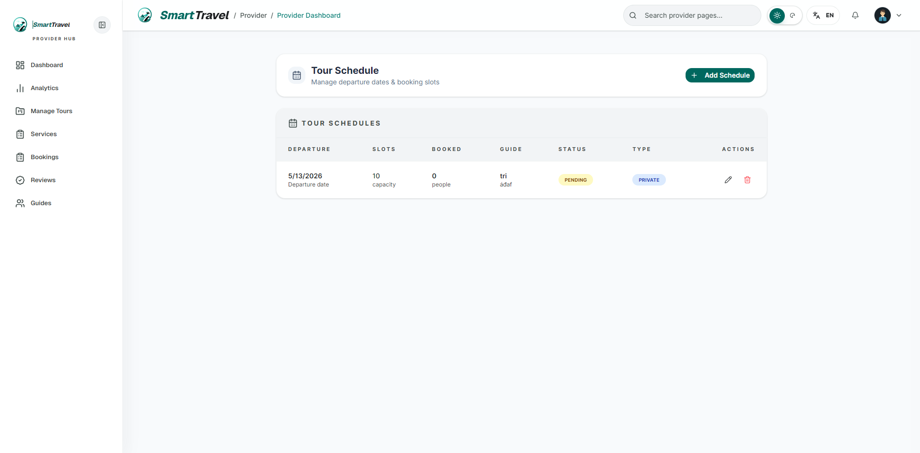
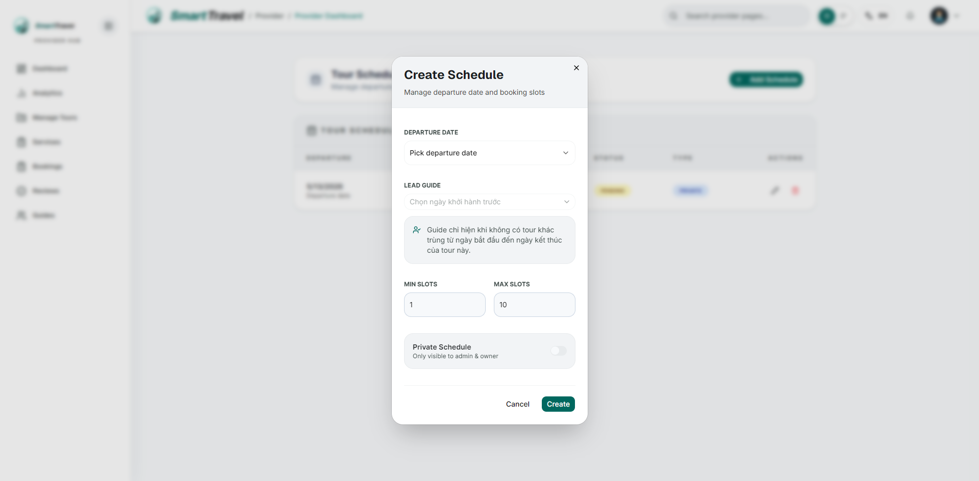

Danh sách test case
Test Case ID | Mô tả | Hành động | Điều kiện tiên quyết | Kết quả mong đợi | Kết quả thực tế | Trạng thái Vòng 1 | Ngày kiểm tra Vòng 1 | Người kiểm tra Vòng 1 | Trạng thái Vòng 2 | Ngày kiểm tra Vòng 2 | Người kiểm tra Vòng 2 | Chú thích
GUI TEST CASES
GUI-LỊCH KHỞI HÀNH-001 | Kiểm tra bảng schedule và badge trạng thái | 1. Mở trang tour schedule | Tour đã có schedule | Bảng hiển thị ngày, guide, slot, private status rõ ràng | Bảng hiển thị ngày, guide, slot, private status rõ ràng | Passed | 18/04/2026 | Thành
GUI-LỊCH KHỞI HÀNH-002 | Kiểm tra dialog add/edit schedule | 1. Mở dialog schedule | Provider có quyền sửa | Calendar, select guide, switch private và trường slot hiển thị đúng | Calendar, select guide, switch private và trường slot hiển thị đúng | Passed | 19/04/2026 | Thành
GUI-LỊCH KHỞI HÀNH-003 | Kiểm tra disabled state của ngày quá khứ | 1. Mở calendar | Dialog schedule đã mở | Ngày quá khứ bị disable trực quan | Ngày quá khứ bị disable trực quan | Passed | 20/04/2026 | Thành
GUI-LỊCH KHỞI HÀNH-004 | Kiểm tra lock state của private schedule proposal | 1. Mở schedule tour proposal | Tour là private proposal | Switch private bị khóa và có ghi chú | Switch private bị khóa và có ghi chú | Passed | 21/04/2026 | Thành
FUNCTION TEST CASES
FUNC-LỊCH KHỞI HÀNH-001 | Tạo schedule ngày tương lai | 1. Mở add schedule 2. Chọn ngày tương lai 3. Lưu | Tour đã tồn tại | Schedule tạo thành công | Schedule tạo thành công | Passed | 18/04/2026 | Thành
FUNC-LỊCH KHỞI HÀNH-002 | Không cho chọn ngày quá khứ | 1. Chọn ngày quá khứ | Dialog mở | Hiển thị lỗi ngày không hợp lệ | Hiển thị lỗi ngày không hợp lệ | Passed | 19/04/2026 | Thành
FUNC-LỊCH KHỞI HÀNH-003 | Không cho chọn guide bận lịch trùng | 1. Chọn guide có tour trùng ngày | Guide đã có lịch khác | Guide không xuất hiện hoặc bị chặn | Guide không xuất hiện hoặc bị chặn | Passed | 20/04/2026 | Thành
FUNC-LỊCH KHỞI HÀNH-004 | Schedule proposal private khóa switch private | 1. Mở schedule của tour proposal | Tour là private proposal | Switch private bị khóa | Switch private bị khóa | Passed | 21/04/2026 | Thành
FUNC-LỊCH KHỞI HÀNH-005 | Prefill ngày khởi hành từ AI request | 1. Convert AI request 2. Vào schedule | AI request có startDay | Ngày khởi hành mặc định đúng | Ngày khởi hành mặc định đúng | Passed | 18/04/2026 | Thành
FUNC-LỊCH KHỞI HÀNH-006 | TourSchedule is not defined không còn tái diễn khi edit | 1. Edit schedule có đổi guide | Schedule tồn tại | Lưu thành công không phát sinh lỗi runtime | Lưu thành công không phát sinh lỗi runtime | Passed | 19/04/2026 | Thành

Quản lý service
Project Name | SMART TRAVEL PLATFORM |  |  |  |  | Sprint | Sprint 2
Module Code | QUẢN LÝ SERVICE |  | Phụ trách | Ngọc |  | Độ khó | Trung bình
Triển khai | 26/03/2026 - 17/04/2026 |  |  |  |  | Thời gian test | Round 1: 18/04/2026 - 21/04/2026 | Round 2: 22/04/2026 - 24/04/2026
Module Name | Quản lý service
Tổng quan vòng kiểm thử
Vòng kiểm thử | Hoàn thành | Lỗi | Chưa kiểm tra | Bị chặn | Tổng số test case
Round 1 | 9 | 0 | 0 | 0 | 9
Round 2 | 0 | 0 | 0 | 0 | 0
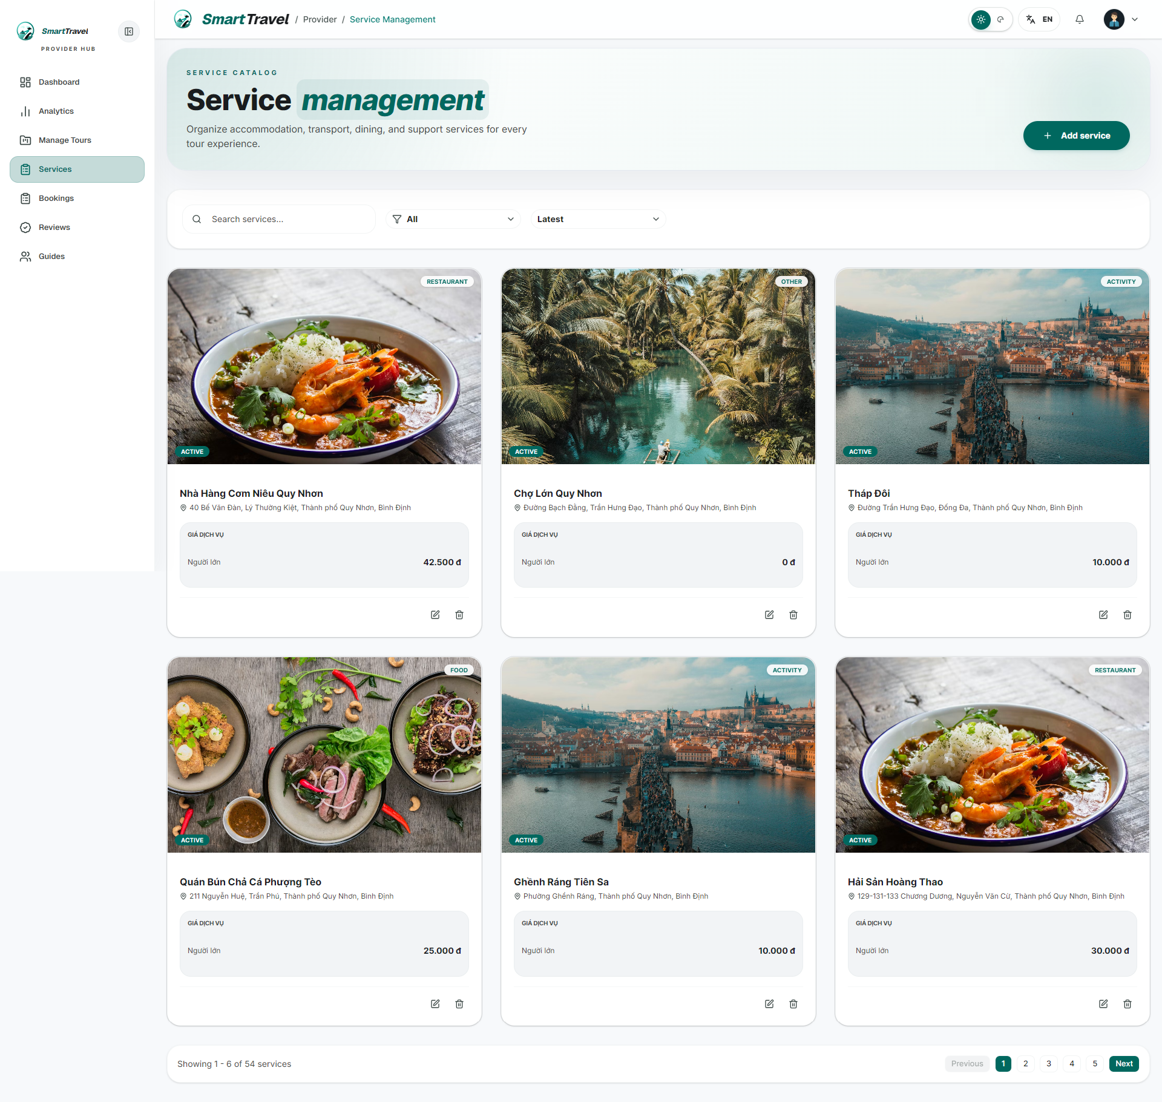
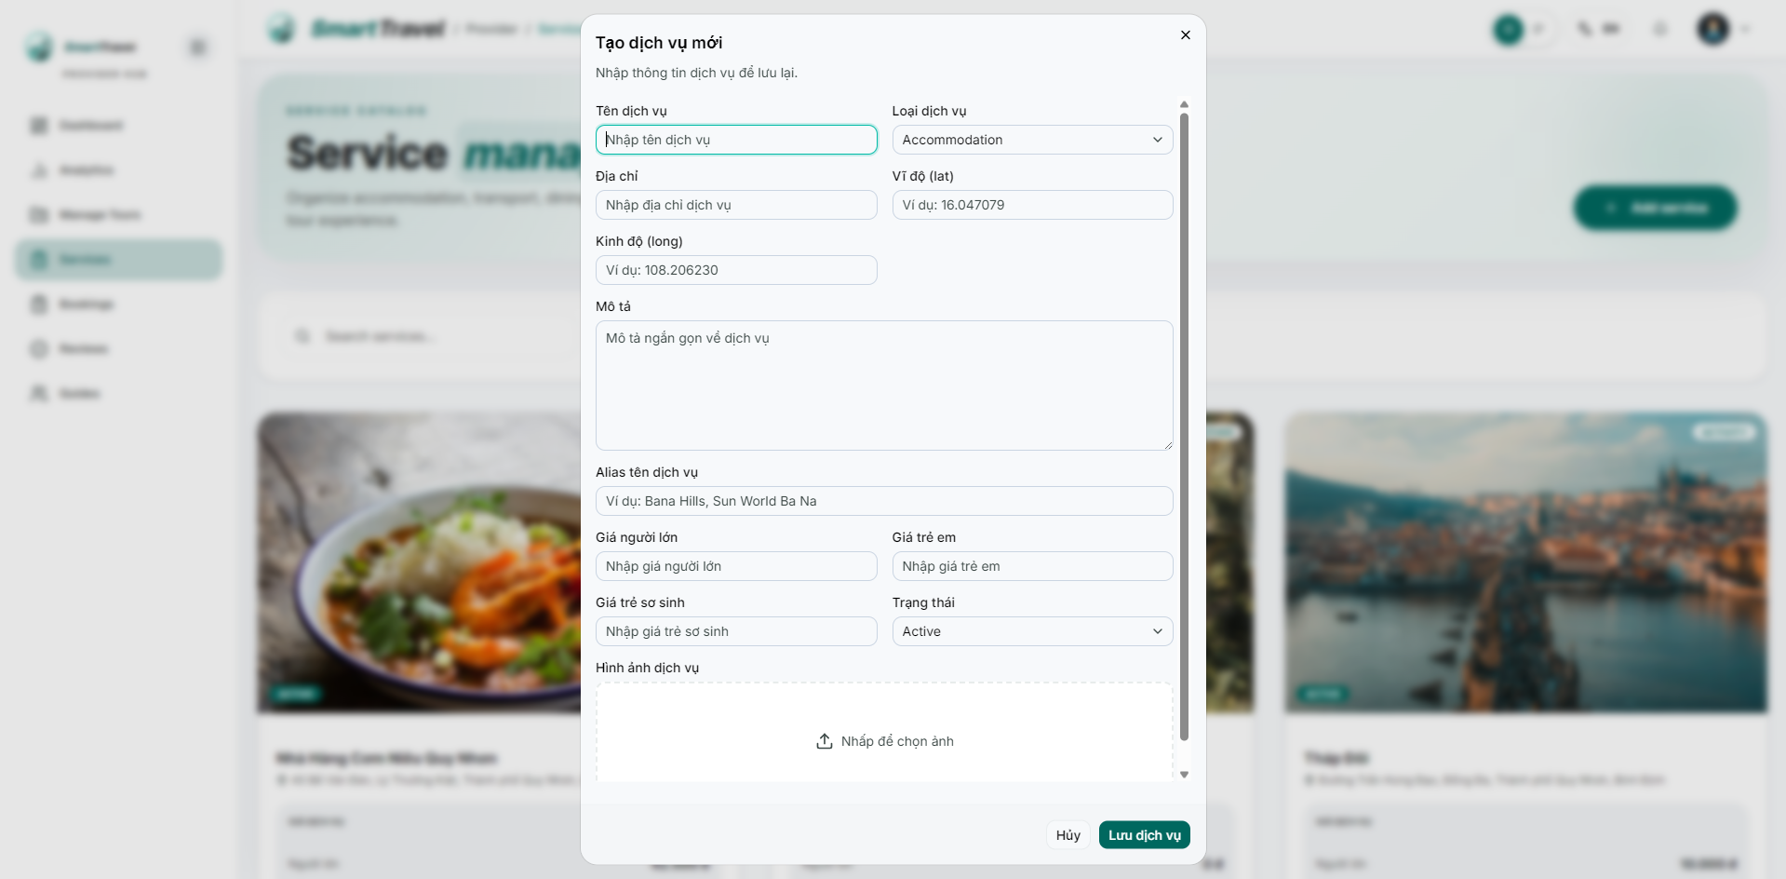

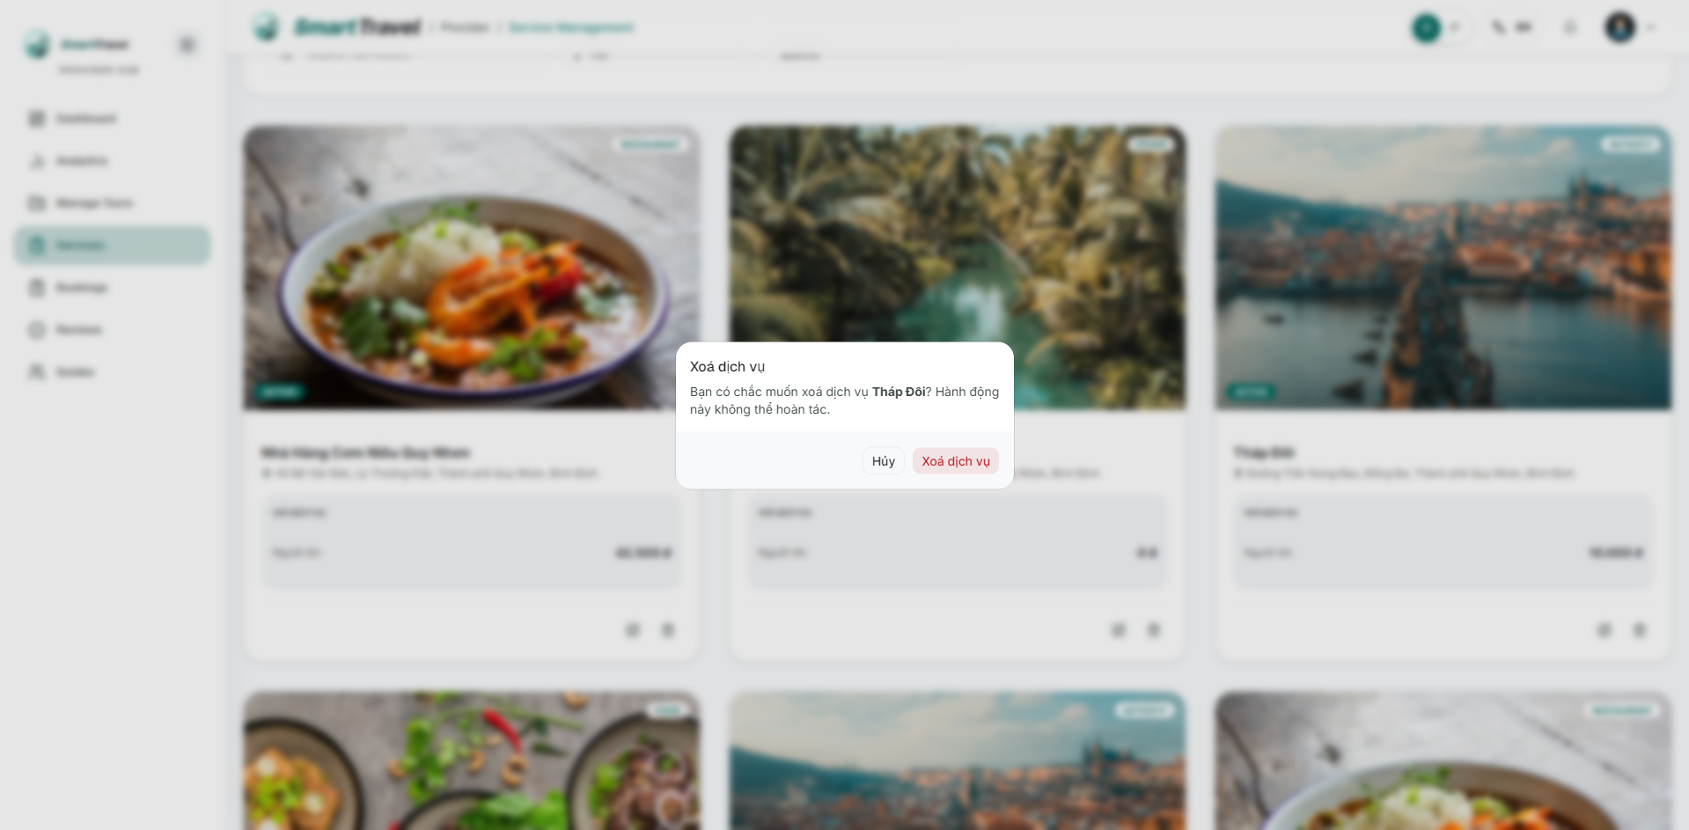

Danh sách test case
Test Case ID | Mô tả | Hành động | Điều kiện tiên quyết | Kết quả mong đợi | Kết quả thực tế | Trạng thái Vòng 1 | Ngày kiểm tra Vòng 1 | Người kiểm tra Vòng 1 | Trạng thái Vòng 2 | Ngày kiểm tra Vòng 2 | Người kiểm tra Vòng 2 | Chú thích
GUI TEST CASES
GUI-QUẢN LÝ SERVICE-001 | Kiểm tra lưới card service và filter | 1. Mở service management | Provider có service | Service cards, filter type/search và nút create hiển thị gọn | Service cards, filter type/search và nút create hiển thị gọn | Passed | 18/04/2026 | Ngọc
GUI-QUẢN LÝ SERVICE-002 | Kiểm tra dialog create/edit service | 1. Mở dialog | Provider có quyền thao tác | Các trường name, type, address, alias, price và upload ảnh hiển thị đủ | Các trường name, type, address, alias, price và upload ảnh hiển thị đủ | Passed | 19/04/2026 | Ngọc
GUI-QUẢN LÝ SERVICE-003 | Kiểm tra preview ảnh / upload state | 1. Chọn ảnh cho service | Dialog service đã mở | Ảnh preview và trạng thái upload hiển thị đúng | Ảnh preview và trạng thái upload hiển thị đúng | Passed | 20/04/2026 | Ngọc
GUI-QUẢN LÝ SERVICE-004 | Kiểm tra dialog delete service | 1. Bấm delete ở một service | Service tồn tại | Dialog confirm hiển thị rõ service mục tiêu | Dialog confirm hiển thị rõ service mục tiêu | Passed | 21/04/2026 | Ngọc
FUNCTION TEST CASES
FUNC-QUẢN LÝ SERVICE-001 | Tạo service mới thành công | 1. Mở dialog create service 2. Nhập đủ thông tin 3. Lưu | Provider đã đăng nhập | Service xuất hiện trong danh sách | Service xuất hiện trong danh sách | Passed | 18/04/2026 | Ngọc
FUNC-QUẢN LÝ SERVICE-002 | Sửa service thành công | 1. Edit service 2. Cập nhật giá và mô tả 3. Lưu | Service tồn tại | Service cập nhật đúng | Service cập nhật đúng | Passed | 19/04/2026 | Ngọc
FUNC-QUẢN LÝ SERVICE-003 | Alias được lưu khi tạo/chỉnh service | 1. Nhập aliases 2. Lưu | Dialog create/edit đã mở | Alias được chuẩn hóa và lưu | Alias được chuẩn hóa và lưu | Passed | 20/04/2026 | Ngọc
FUNC-QUẢN LÝ SERVICE-004 | Xóa service thành công | 1. Chọn delete 2. Confirm | Service tồn tại | Service bị xóa khỏi danh sách | Service bị xóa khỏi danh sách | Passed | 21/04/2026 | Ngọc
FUNC-QUẢN LÝ SERVICE-005 | Không reload nguyên trang khi tạo service trong AI request | 1. Tạo service từ context AI request | Đang ở AI request detail | Chỉ refresh dữ liệu nền, không nháy trang | Chỉ refresh dữ liệu nền, không nháy trang | Passed | 18/04/2026 | Ngọc

Quản lý guide
Project Name | SMART TRAVEL PLATFORM |  |  |  |  | Sprint | Sprint 2
Module Code | QUẢN LÝ GUIDE |  | Phụ trách | Trí |  | Độ khó | Trung bình
Triển khai | 26/03/2026 - 17/04/2026 |  |  |  |  | Thời gian test | Round 1: 18/04/2026 - 21/04/2026 | Round 2: 22/04/2026 - 24/04/2026
Module Name | Quản lý guide
Tổng quan vòng kiểm thử
Vòng kiểm thử | Hoàn thành | Lỗi | Chưa kiểm tra | Bị chặn | Tổng số test case
Round 1 | 9 | 0 | 0 | 0 | 9
Round 2 | 0 | 0 | 0 | 0 | 0
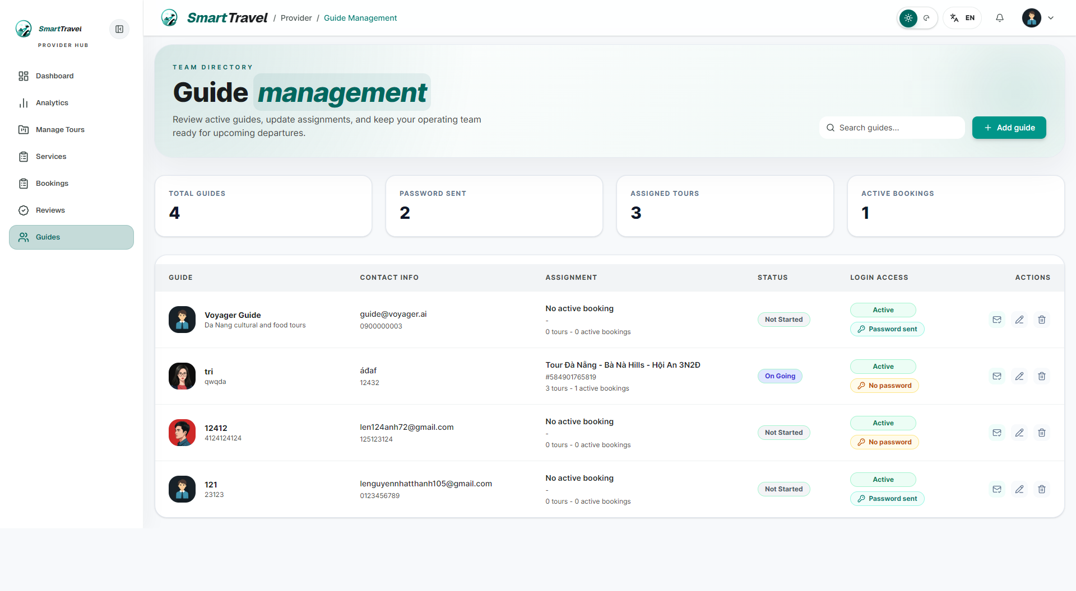
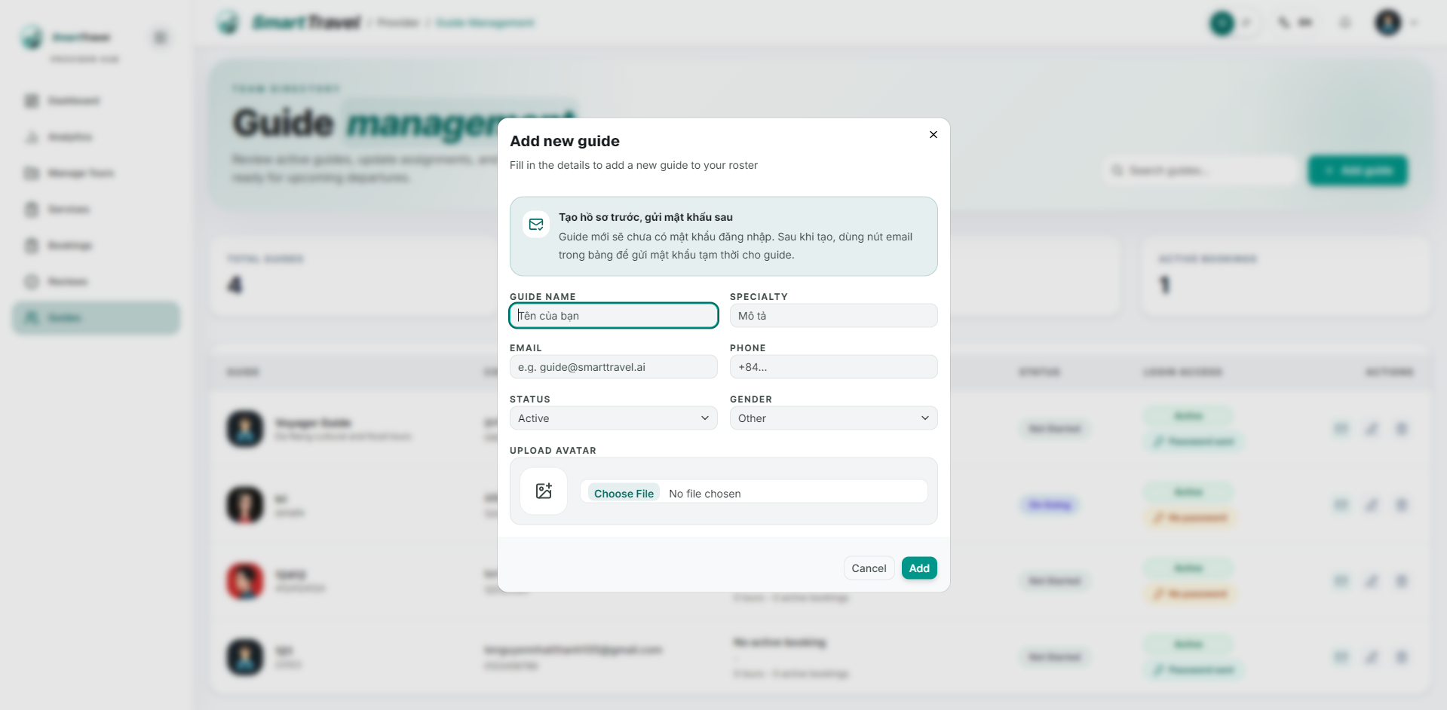
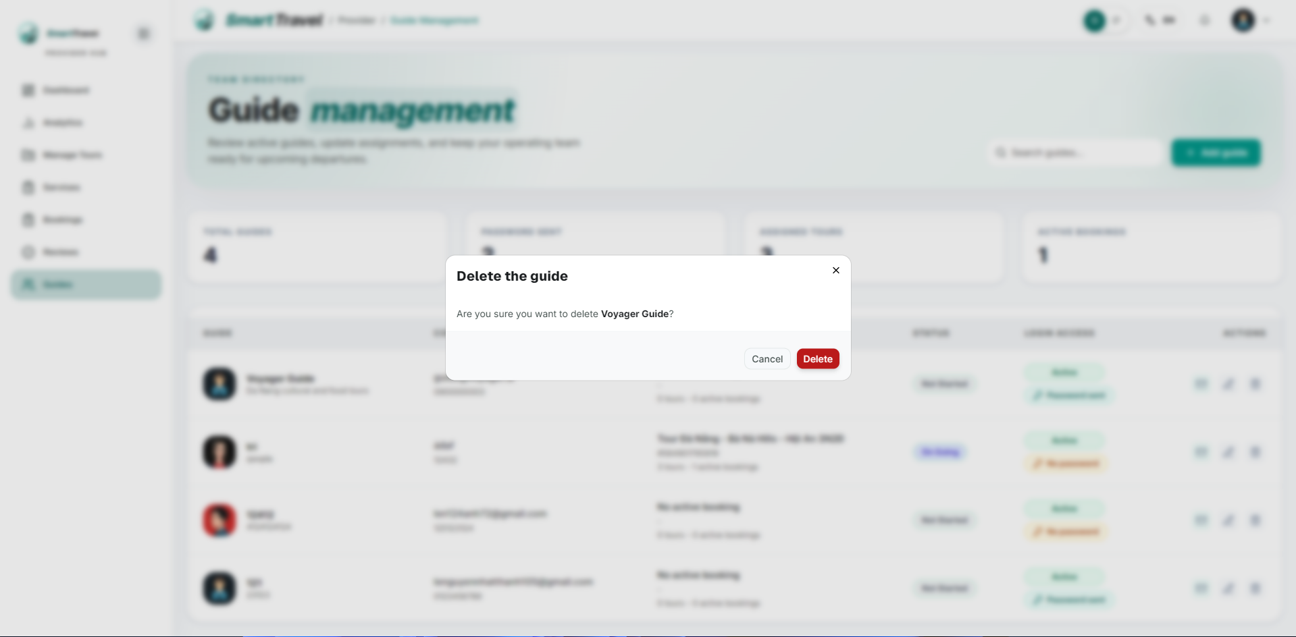

Danh sách test case
Test Case ID | Mô tả | Hành động | Điều kiện tiên quyết | Kết quả mong đợi | Kết quả thực tế | Trạng thái Vòng 1 | Ngày kiểm tra Vòng 1 | Người kiểm tra Vòng 1 | Trạng thái Vòng 2 | Ngày kiểm tra Vòng 2 | Người kiểm tra Vòng 2 | Chú thích
GUI TEST CASES
GUI-QUẢN LÝ GUIDE-001 | Kiểm tra bảng danh sách guide | 1. Mở guide management | Provider có guide | Bảng hiển thị avatar, tên, contact, specialty, trạng thái và action rõ ràng | Bảng hiển thị avatar, tên, contact, specialty, trạng thái và action rõ ràng | Passed | 18/04/2026 | Trí
GUI-QUẢN LÝ GUIDE-002 | Kiểm tra dialog create/edit guide | 1. Mở dialog guide | Provider có quyền thao tác | Trường thông tin, trạng thái và nút lưu hiển thị đầy đủ | Trường thông tin, trạng thái và nút lưu hiển thị đầy đủ | Passed | 19/04/2026 | Trí
GUI-QUẢN LÝ GUIDE-003 | Kiểm tra badge active/inactive của guide | 1. Quan sát danh sách guide | Có guide ở nhiều trạng thái | Badge trạng thái dễ phân biệt | Badge trạng thái dễ phân biệt | Passed | 20/04/2026 | Trí
GUI-QUẢN LÝ GUIDE-004 | Kiểm tra confirm delete guide | 1. Bấm delete guide | Guide tồn tại | Dialog xác nhận hiển thị đúng guide cần xóa | Dialog xác nhận hiển thị đúng guide cần xóa | Passed | 21/04/2026 | Trí
FUNCTION TEST CASES
FUNC-QUẢN LÝ GUIDE-001 | Tạo guide mới thành công | 1. Mở create guide 2. Nhập thông tin 3. Lưu | Provider đã đăng nhập | Guide mới xuất hiện trong bảng | Guide mới xuất hiện trong bảng | Passed | 18/04/2026 | Trí
FUNC-QUẢN LÝ GUIDE-002 | Sửa thông tin guide thành công | 1. Edit guide 2. Thay đổi specialty/phone 3. Lưu | Guide tồn tại | Thông tin guide cập nhật đúng | Thông tin guide cập nhật đúng | Passed | 19/04/2026 | Trí
FUNC-QUẢN LÝ GUIDE-003 | Guide inactive không còn được gán schedule | 1. Chuyển guide sang inactive | Guide có trong hệ thống | Guide không hiện trong select assign | Guide không hiện trong select assign | Passed | 20/04/2026 | Trí
FUNC-QUẢN LÝ GUIDE-004 | Xóa guide hoạt động đúng | 1. Delete guide 2. Confirm | Guide phù hợp để xóa | Guide bị loại khỏi bảng | Guide bị loại khỏi bảng | Passed | 21/04/2026 | Trí
FUNC-QUẢN LÝ GUIDE-005 | Login guide sai thông tin hiện lỗi đúng | 1. Đăng nhập sai email/mật khẩu | Guide login form sẵn sàng | Hiển thị sai email hoặc mật khẩu | Hiển thị sai email hoặc mật khẩu | Passed | 18/04/2026 | Trí

Booking của provider
Project Name | SMART TRAVEL PLATFORM |  |  |  |  | Sprint | Sprint 2
Module Code | BOOKING PROVIDER |  | Phụ trách | Trí |  | Độ khó | Trung bình
Triển khai | 26/03/2026 - 17/04/2026 |  |  |  |  | Thời gian test | Round 1: 18/04/2026 - 21/04/2026 | Round 2: 22/04/2026 - 24/04/2026
Module Name | Quản lý booking của provider
Tổng quan vòng kiểm thử
Vòng kiểm thử | Hoàn thành | Lỗi | Chưa kiểm tra | Bị chặn | Tổng số test case
Round 1 | 9 | 0 | 0 | 0 | 9
Round 2 | 0 | 0 | 0 | 0 | 0
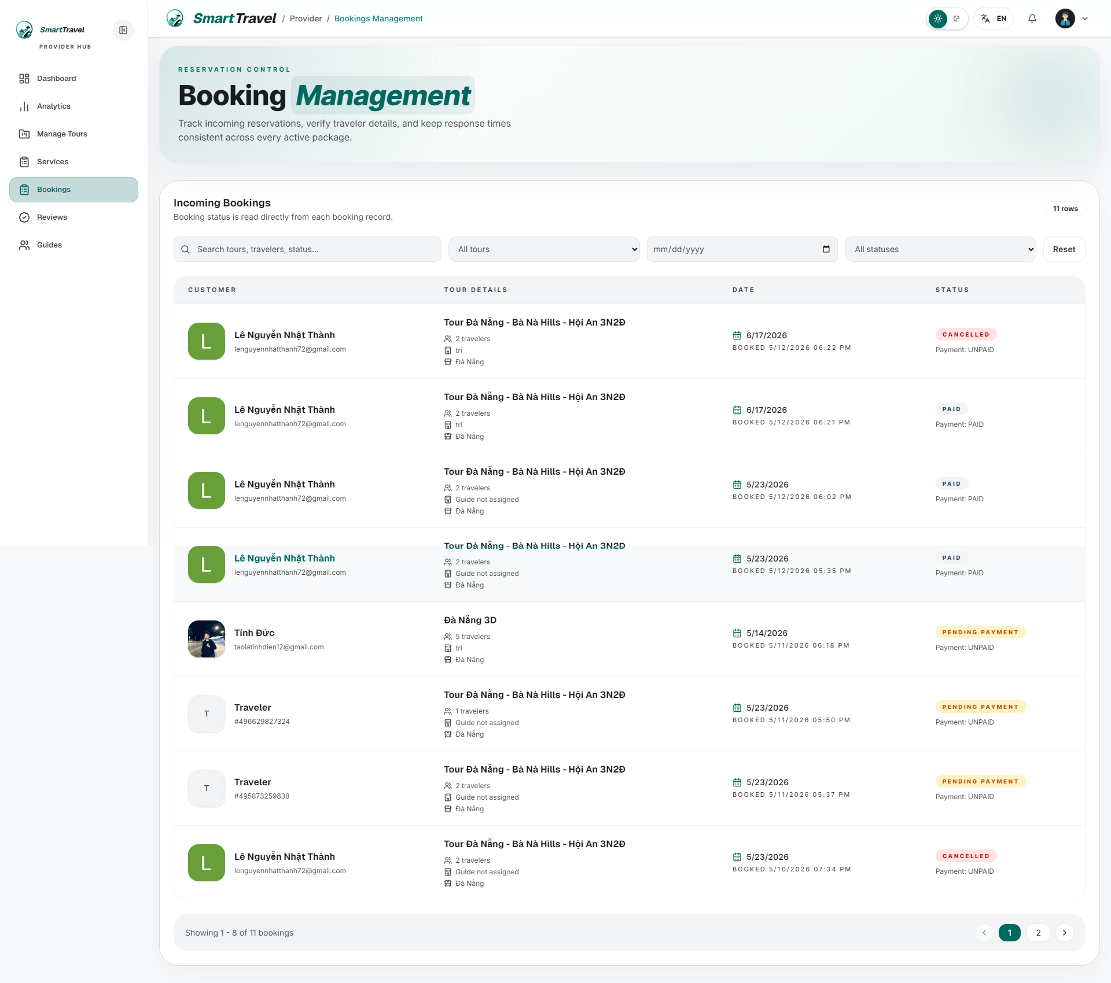

Danh sách test case
Test Case ID | Mô tả | Hành động | Điều kiện tiên quyết | Kết quả mong đợi | Kết quả thực tế | Trạng thái Vòng 1 | Ngày kiểm tra Vòng 1 | Người kiểm tra Vòng 1 | Trạng thái Vòng 2 | Ngày kiểm tra Vòng 2 | Người kiểm tra Vòng 2 | Chú thích
GUI TEST CASES
GUI-BOOKING PROVIDER-001 | Kiểm tra bảng booking của provider | 1. Mở bookings management | Provider có booking | Các cột traveler, tour, guide, ngày đi, payment và status hiển thị cân đối | Các cột traveler, tour, guide, ngày đi, payment và status hiển thị cân đối | Passed | 18/04/2026 | Trí
GUI-BOOKING PROVIDER-002 | Kiểm tra filter tabs/status chips | 1. Bấm các filter | Danh sách đã tải | Tabs/filter đổi trạng thái active rõ ràng | Tabs/filter đổi trạng thái active rõ ràng | Passed | 19/04/2026 | Trí
GUI-BOOKING PROVIDER-003 | Kiểm tra badge payment và booking status | 1. Quan sát nhiều booking | Có đủ trạng thái | Badge màu và text nhất quán, không tràn ô | Badge màu và text nhất quán, không tràn ô | Passed | 20/04/2026 | Trí
GUI-BOOKING PROVIDER-004 | Kiểm tra empty state khi chưa có booking | 1. Mở bằng provider mới | Chưa có booking | Hiển thị empty state rõ ràng | Hiển thị empty state rõ ràng | Passed | 21/04/2026 | Trí
FUNCTION TEST CASES
FUNC-BOOKING PROVIDER-001 | Hiển thị booking thuộc provider hiện tại | 1. Đăng nhập provider 2. Mở bookings management | Provider có booking | Chỉ booking của provider đó hiển thị | Chỉ booking của provider đó hiển thị | Passed | 18/04/2026 | Trí
FUNC-BOOKING PROVIDER-002 | Status hiển thị theo Booking.status và payment | 1. Quan sát nhiều booking trạng thái khác nhau | Có đủ loại booking | Hiển thị Pending payment/Confirmed/Completed/Cancelled đúng | Hiển thị Pending payment/Confirmed/Completed/Cancelled đúng | Passed | 19/04/2026 | Trí
FUNC-BOOKING PROVIDER-003 | Guide hiển thị theo schedule | 1. Xem booking đã gán guide | Booking có tourScheduleId | Tên guide khớp tourSchedule.leadGuideServiceId | Tên guide khớp tourSchedule.leadGuideServiceId | Passed | 20/04/2026 | Trí
FUNC-BOOKING PROVIDER-004 | Filter booking theo trạng thái | 1. Chọn từng filter | Danh sách đã tải | Kết quả lọc đúng | Kết quả lọc đúng | Passed | 21/04/2026 | Trí
FUNC-BOOKING PROVIDER-005 | Booking private hiển thị nhận diện rõ | 1. Xem booking proposal private | Có booking private | Bảng hiển thị loại private đúng | Bảng hiển thị loại private đúng | Passed | 18/04/2026 | Trí

